Tabelle1
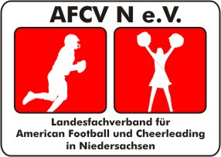
American Football und Cheerleading
Verband Niedersachsen e.V.
Vizepräsident Cheerleading

Elmo Hedenescher
Graf-Dietrich-Str.28
26123 Oldenburg
Fon: 0173/3743544 |  | Mail: elmo.heidenescher@afcvn.de

Anzeige zur Teilnahme an nationalen oder internationalen Cheerleaderwettkämpfen

 | nationaler Wettkampf |  |  | internationaler Wettkampf

Datum:

Austragungsort:

Name der Veranstaltung

Antragsteller

Verein:

Name/Ansprechpartner:

Strasse:

PLZ: |  | Ort:

Telefon: |  |  | email:

Teamname:

Kategorie:
 | Pee Wee |  | Senior |  | Junior
 | All Girl |  | Individual |  | Coed
 | Cheer |  | Groupstunt |  | Partnerstunt
 |  |  |  |  | Dance

Datum: | 2022-05-14
 |  | Unterschrift des Antragstellers / Stempel des Vereins

Teilnehmerliste
 | Name | Vorname | Geb.-Datum | Pass-Nr.
1
2
3
4
5
6
7
8
9
10
11
12
13
14
15
16
17
18
19
20
21
22
23
24
25
26
27
28
29
30

Durch den AFCVN e.V. auszufüllen.

Lizenz erteilt |  | ja / nein

Pässe sind vorhanden |  | ja / nein

Datum / Unterschrift Vizepräsident Cheerleading

